Hoja1
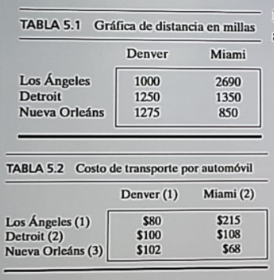

 |  |  | Distancia en Millas
 |  |  |  | Denver | Miami
 |  |  | Los Angeles | 1000 | 2690
 |  |  | Detroit | 1250 | 1350
 |  |  | Nueva Orleans | 1275 | 850

 |  |  | Costo de trabsporte por automovil
 |  |  |  | Denver | Miami
 |  |  | Los Angeles | $ 80 | $ 215
 |  |  | Detroit | $ 100 | $ 108
 |  |  | Nueva Orleans | $ 102 | $ 68

 |  |  | ¿Cuánto es la oferta y cuanto es la demanda?

 |  |  | Oferta: 1000 + 1500 + 1200 = 3700 automoviles

 |  |  | Demanda: 2300 + 1400 = 3700 automoviles

 |  |  | CASO 1: OFERTA = DEMANDA

Variables de decisión = 6
Minimizar = costos
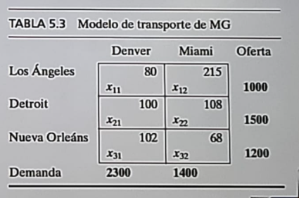

Minimizar Z = 80 X11 + 215 X12 + 100 X21 + 108 X22 + 102 X31 + 68 X32

 |  |  |  |  | [Oferta] | [Los Angeles] |  | X11 + X12 = 1000
 |  |  |  |  | [Oferta] | [Detroit] |  | X21 + X22 = 1500
 |  |  |  |  | [Oferta] | [Nueva Orleans] |  | X31 + X32 = 1200

 |  |  |  |  | [Demanda] | [Denver] |  | X11 + X21 + X31 = 2300
 |  |  |  |  | [Demanda] | [Miami] |  | X12 + X22 + X32 = 1400

Tendriamos como tal :

Minimizar Z = 80 X11 + 215 X12 + 100 X21 + 108 X22 + 102 X31 + 68 X32

X11 + X12 = 1000
X21 + X22 = 1500
X31 + X32 = 1200
X11 + X21 + X31 = 2300
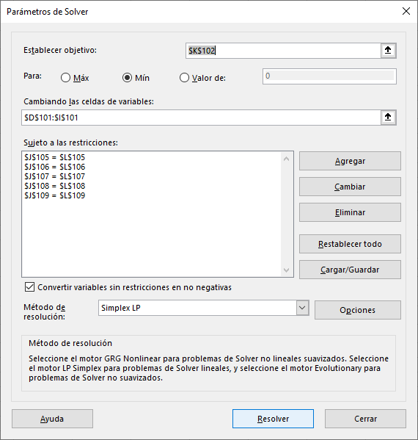
X12 + X22 + X32 = 1400

X11, X12, X21, X22, X31, X32 >= 0

 | X11 | X12 | X21 | X22 | X31 | X32
solucion | 1000 | 0 | 1300 | 200 | 0 | 1200 |  | COSTO
Z | 80 | 215 | 100 | 108 | 102 | 68 |  | 313200

restricccion | X11 | X12 | X21 | X22 | X31 | X32 | LEFT | operador | RIGHT,
Los angeles | 1 | 1 | 0 | 0 | 0 | 0 | 1000 | .= | 1000
Detroit | 0 | 0 | 1 | 1 | 0 | 0 | 1500 | .= | 1500
Nueva Orleans | 0 | 0 | 0 | 0 | 1 | 1 | 1200 | .= | 1200
Denver | 1 | 0 | 1 | 0 | 1 | 0 | 2300 | .= | 2300
Miami | 0 | 1 | 0 | 1 | 0 | 1 | 1400 | .= | 1400

 |  |  | Tambien peden darse los otros casos, donde la demando no sera igual a la demanda, en esos caso cambiaran los operadores

